关系图
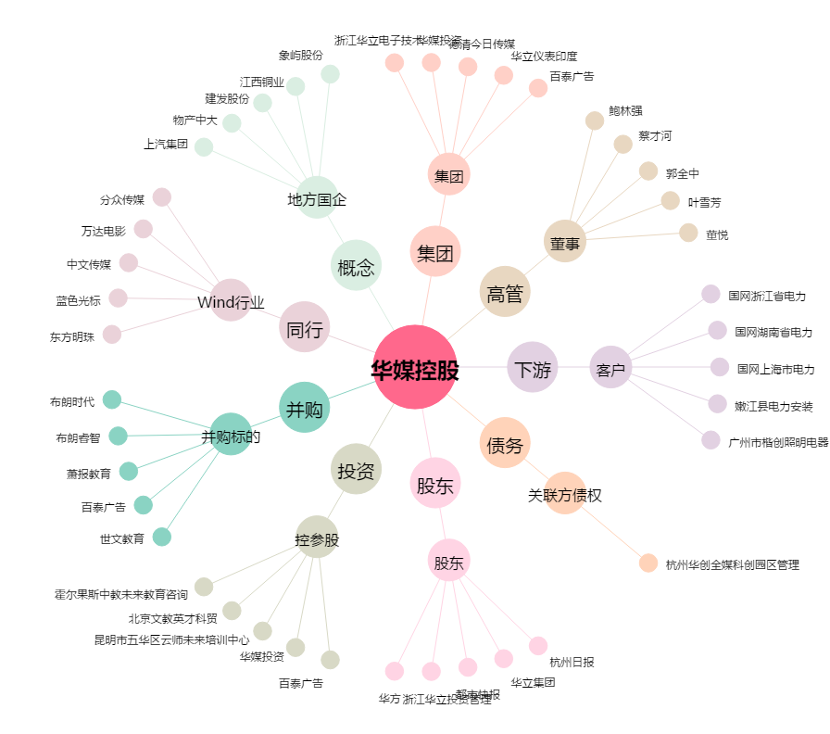
华媒控股[000607.SZ] - 关系概览图

